Composição 1
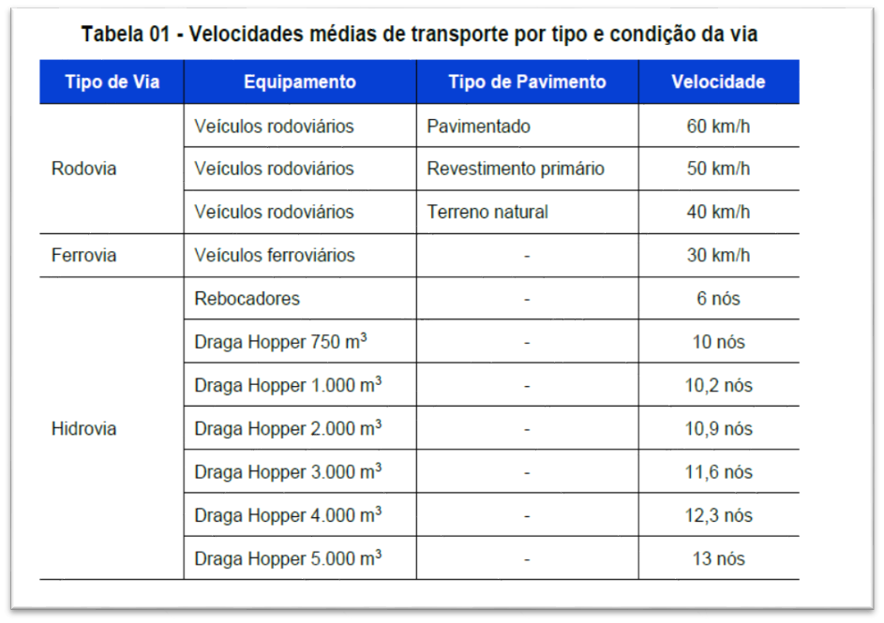
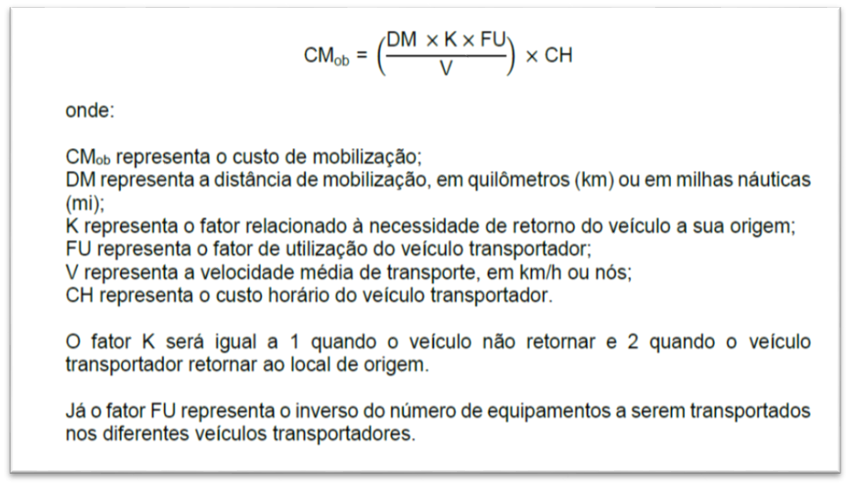
Composição 1 – Mobilização e Desmobilização de Equipamentos
ITEM | DESCRIÇÃO | UNID | QTDE | DMT (km) | FU | Fator K | Vel. | Código veíc. Transp.SINAPI | Custo horário Veículo transp. | CUSTO TOTAL | EQUIPAMENTO
1 | EQUIPAMENTOS AUTOPROPELIDOS
1.1 | Caminhão Pipa 6.000 L | CHI | 1.00 | 81.50 | 1.0 | 1 | 60 | 6260 | R$ 39.41 | R$ 53.53 | Autopropelido
1.2 | Espargidor de Asfalto Pressurizado | CHI | 1.00 | 81.50 | 1.0 | 1 | 60 | 91496 | R$ 44.49 | R$ 60.43 | Autopropelido
1.3 | Cavalo mecânico com semi-reboque e capacidade de 30 t – 265 kW | CHP | 3.00 | 81.50 | 1.0 | 2 | 60 | E9666 | R$ 233.52 | R$ 1,903.16 | Cavalo mecânico

2 | DEMAIS EQUIPAMENTOS
2.2 | Motoniveladora - 93 kW | CHI | 1.00 | 81.50 | 1.0 | 2 | 60 | E9524 | R$ 69.86 | R$ 189.79 | Cavalo mecânico
2.3 | Rolo liso, compactador vibratório 11 t | CHI | 1.00 | 81.50 | 0.5 | 2 | 60 | E9530 | R$ 56.48 | R$ 76.72 | Cavalo mecânico
2.4 | Vassoura mecânica rebocável | CHI | 1.00 | 81.50 | 0.5 | 2 | 60 | E9544 | R$ 4.32 | R$ 5.87 | Cavalo mecânico
2.5 | Rolo compactador de pneus autopropelido de 27 t - 85 kWE9762 | CHI | 1.00 | 81.50 | 0.5 | 2 | 60 | E9762 | R$ 63.89 | R$ 86.78 | Cavalo mecânico
2.6 | Vibroacabadora de asfalto sobre esteira | CHI | 1.00 | 81.50 | 0.5 | 2 | 60 | E9545 | R$ 74.12 | R$ 100.67 | Cavalo mecânico

 |  |  |  |  |  |  |  | Total Final |  | R$ 2,476.95

Três Passos, 8 de fevereiro de 2022

___________________________________ |  |  |  |  |  | ___________________________________
Eng Civil Janete H. Bourscheid - CREA 101919-D |  |  |  |  |  | Eng Civil Camila Mertz Sousa – CREA RS 231477

